상품제안서
이메이션 GLIDE USB 3.0 | 상품코드: S00887

 |  |  |  |  |  |  | 02-713-8555 | www.synergygift.co.kr
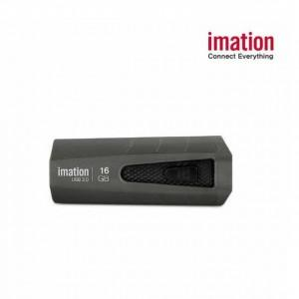

【상세/제작정보】

【인쇄/포장옵션】 | 레이저, 풀칼라 / 포장지포장

【공급단가】 | 수량 | 100~ | 300~ | 500~ | 1,000~ | 2,000~
*VAT별도 | 16G | 5,360원 | 5,270원 | 5,140원 | 5,010원 | 4,930원
 | 32G | 6,370원 | 6,270원 | 6,120원 | 5,960원 | 5,860원
 | 64G | 9,780원 | 9,630원 | 9,390원 | 9,160원 | 9,000원
 | 128G | 20,010원 | 19,690원 | 19,210원 | 18,730원 | 18,410원

【상품 URL】 | https://www.synergygift.co.kr:443/src/goods_detail.php?gdno=17572

